Sheet1
WEEK | CASOS PROCESSATS | CASOS GRIP | POSITIVITY | % POSITIVITY | casos/10^5 hab. (ILI) | GRIP/10^5 HAB
42 | 45 | 1 | 0.022222222222 | 2.2222222222 | 37.3 | 0.82888888889
43 | 31 | 1 | 0.032258064516 | 3.2258064516 | 48.6 | 1.5677419355
44 | 54 | 1 | 0.018518518519 | 1.8518518519 | 60.4 | 1.1185185185
45 | 55 | 3 | 0.054545454545 | 5.4545454545 | 72.2 | 3.9381818182
46 | 73 | 1 | 0.013698630137 | 1.3698630137 | 85 | 1.1643835616
47 | 76 | 4 | 0.052631578947 | 5.2631578947 | 89.1 | 4.6894736842
48 | 76 | 0 | 0 | 0 | 117.3 | 5
49 | 120 | 6 | 0.05 | 5 | 127.3 | 6.365
50 | 137 | 17 | 0.12408759124 | 12.408759124 | 160.3 | 19.891240876
51 | 187 | 40 | 0.21390374332 | 21.390374332 | 217.8 | 46.588235294 |  |  |  | 9.18E-05 | 0.000125677878302949 | 0.000204014801660808 | 0.00525034657700425 | 0.474849250565746 | 1.2190 | 1.365 | 2,999
52 | 111 | 29 | 0.26126126126 | 26.126126126 | 243.1 | 63.512612613
1 | 275 | 90 | 0.32727272727 | 32.727272727 | 393 | 128.61818182
2 | 456 | 193 | 0.42324561404 | 42.324561404 | 576.8 | 244.12807018
14-15
3 | 837 | 401 | 0.47909199522 | 47.909199522 | 854.8 | 409.52783751
4 | 1097 | 533 | 0.48587055606 | 48.587055606 | 1055.4 | 512.78778487
5 | 1111 | 526 | 0.47344734473 | 47.344734473 | 1034.8 | 489.92331233
6 | 1056 | 485 | 0.45928030303 | 45.928030303 | 956.8 | 439.43939394
7 | 919 | 377 | 0.41022850925 | 41.022850925 | 775.2 | 318.00914037
8 | 800 | 272 | 0.34 | 34 | 642.1 | 218.314
9 | 694 | 201 | 0.28962536023 | 28.962536023 | 528.7 | 153.12492795
10 | 552 | 164 | 0.29710144928 | 29.710144928 | 405.5 | 120.47463768
11 | 382 | 115 | 0.30104712042 | 30.104712042 | 358.8 | 108.01570681
12 | 328 | 84 | 0.25609756098 | 25.609756098 | 306.6 | 78.519512195
13 | 132 | 40 | 0.30303030303 | 30.303030303 | 237.5 | 71.96969697
14 | 242 | 50 | 0.20661157025 | 20.661157025 | 191.2 | 39.504132231
15 | 193 | 28 | 0.14507772021 | 14.507772021 | 149.8 | 21.732642487
16 | 149 | 21 | 0.14093959732 | 14.093959732 | 113.2 | 15.954362416
17 | 105 | 4 | 0.038095238095 | 3.8095238095 | 74.9 | 2.8533333333

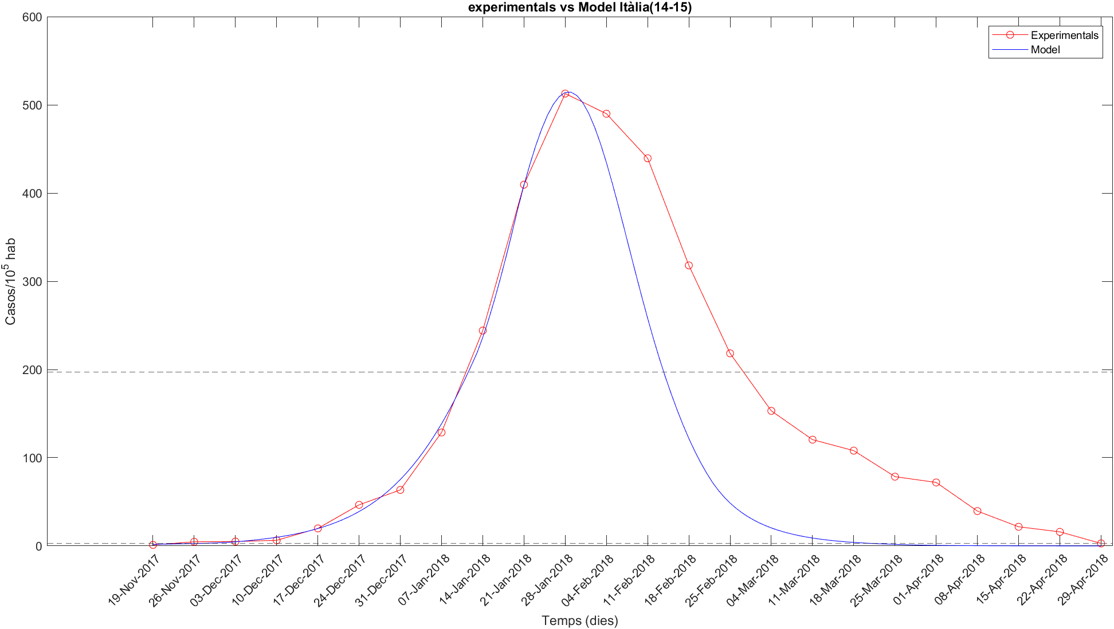

 |  |  |  | alphas | 9.02E-05 | 0.00012948579044 | 0.0052410682851

 |  |  |  | llindars | 0.0052478939419 | 0.43630219961

 |  |  |  |  |  |  | Amb Nous_agru
 |  |  |  |  |  |  | α1 | α2 | α1 | llindar1 | llindar2 | I0 | E0 | S0
 |  |  |  |  |  |  | 0.00010226604228 | 0.00014196852627 | 0.0001753213283 | 0.0059328775932 | 0.38472986341 | 1 | 1 | 2,500

